Sheet2
齿形
 | Tooth |  | y-Scale - Cam
-360 | -4.5 | -360 | -2.25
-360 | 4.5 | -360 | 2.25
-357 | -4.5 | -345 | 2.25
-354 | 4.5 | -345 | -2.25
-351 | -4.5 | -240 | -2.25
-348 | 4.5 | -240 | 2.25
-345 | -4.5 | -225 | 2.25
-342 | 4.5 | -225 | -2.25
-339 | -4.5 | -120 | -2.25
-336 | 4.5 | -120 | 2.25
-333 | -4.5 | -105 | 2.25
-330 | 4.5 | -105 | -2.25
-327 | -4.5 | 0 | -2.25
-324 | 4.5 | 0 | 2.25
-321 | -4.5 | 15 | 2.25
-318 | 4.5 | 15 | -2.25
-315 | -4.5 | 120 | -2.25
-312 | 4.5 | 120 | 2.25
-309 | -4.5 | 135 | 2.25
-306 | 4.5 | 135 | -2.25
-303 | -4.5 | 162 | -2.25
-300 | 4.5 | 162 | 2.25
-297 | -4.5 | 177 | 2.25
-294 | 4.5 | 177 | -2.25
-291 | -4.5 | 240 | -2.25
-288 | 4.5 | 240 | 2.25
-285 | -4.5 | 255 | 2.25
-282 | 4.5 | 255 | -2.25
-279 | -4.5 | 360 | -2.25
-276 | 4.5 | 360 | -2.25
-273 | -4.5
-270 | 4.5
-267 | -4.5
-264 | 4.5
-261 | -4.5
-258 | 4.5
-255 | -4.5
-252 | 4.5
-249 | -4.5
-246 | 4.5
-243 | -4.5
-240 | 4.5
-237 | -4.5
-234 | 4.5
-231 | -4.5
-228 | 4.5
-225 | -4.5
-222 | 4.5
-219 | -4.5
-216 | 4.5
...
Crank Angle - Crank | Tooth |  | Crank Angle - Cam | y-Scale - Cam
-360 | -4.5 |  | -360 | -1.45 | -2.25
-360 | 4.5 |  | -360 | -0.55 | 2.25
-357 | -4.5 |  | -345 | -0.55 | 2.25
-354 | 4.5 |  | -345 | -1.45 | -2.25
-351 | -4.5 |  | -240 | -1.45 | -2.25
-348 | 4.5 |  | -240 | -0.55 | 2.25
-345 | -4.5 |  | -225 | -0.55 | 2.25
-342 | 4.5 |  | -225 | -1.45 | -2.25
-339 | -4.5 | 5缸压缩上止点 | -120 | -1.45 | -2.25
-336 | 4.5 |  | -120 | -0.55 | 2.25
-333 | -4.5 |  | -105 | -0.55 | 2.25
-330 | 4.5 |  | -105 | -1.45 | -2.25
-327 | -4.5 |  | 0 | -1.45 | -2.25
-324 | 4.5 |  | 0 | -0.55 | 2.25
-321 | -4.5 |  | 15 | -0.55 | 2.25
-318 | 4.5 |  | 15 | -1.45 | -2.25
-315 | -4.5 |  | 120 | -1.45 | -2.25
-312 | 4.5 |  | 120 | -0.55 | 2.25
-309 | -4.5 |  | 135 | -0.55 | 2.25
-306 | 4.5 |  | 135 | -1.45 | -2.25
-303 | -4.5 |  | 162 | -1.45 | -2.25
-300 | 4.5 |  | 162 | -0.55 | 2.25
-297 | -4.5 |  | 177 | -0.55 | 2.25
-294 | 4.5 |  | 177 | -1.45 | -2.25
-291 | -4.5 |  | 240 | -1.45 | -2.25
-288 | 4.5 |  | 240 | -0.55 | 2.25
-285 | -4.5 |  | 255 | -0.55 | 2.25
-282 | 4.5 |  | 255 | -1.45 | -2.25
-279 | -4.5 |  | 360 | -1.45 | -2.25
-276 | 4.5 |  | 360 | -1.45 | -2.25
-273 | -4.5
-270 | 4.5
-267 | -4.5
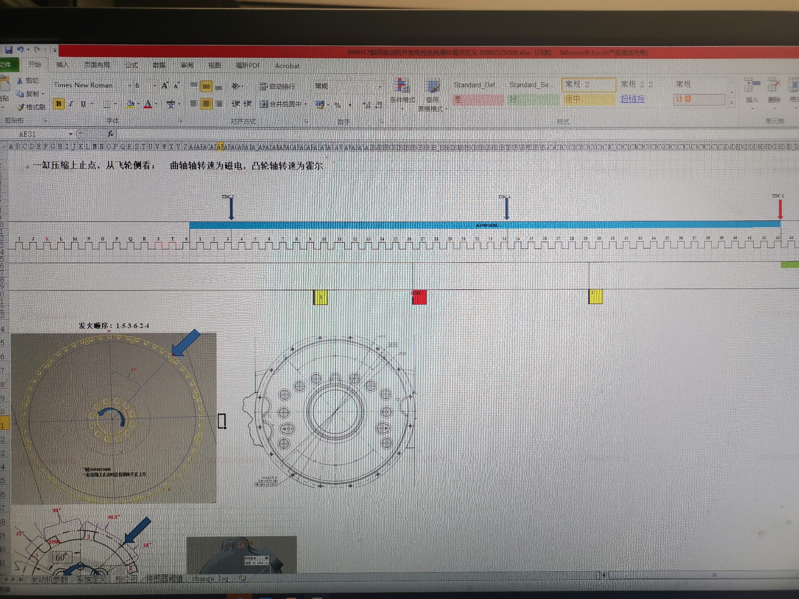
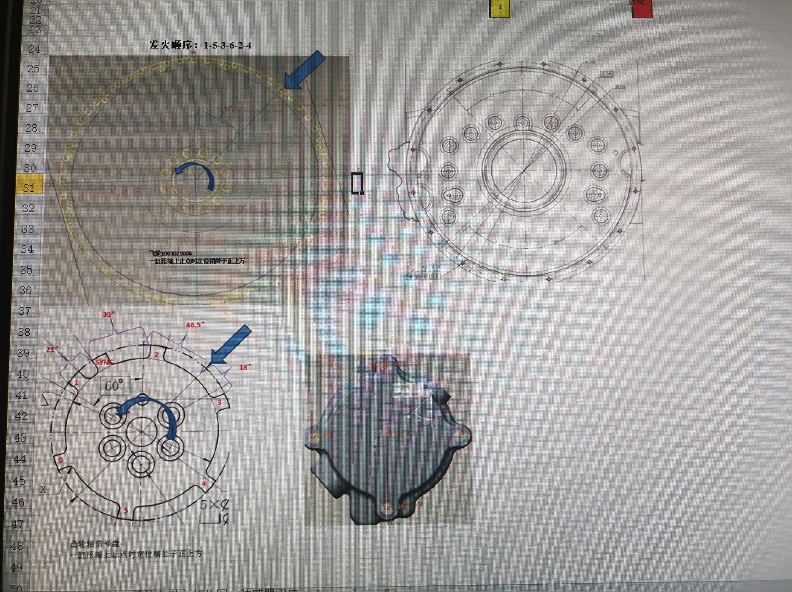
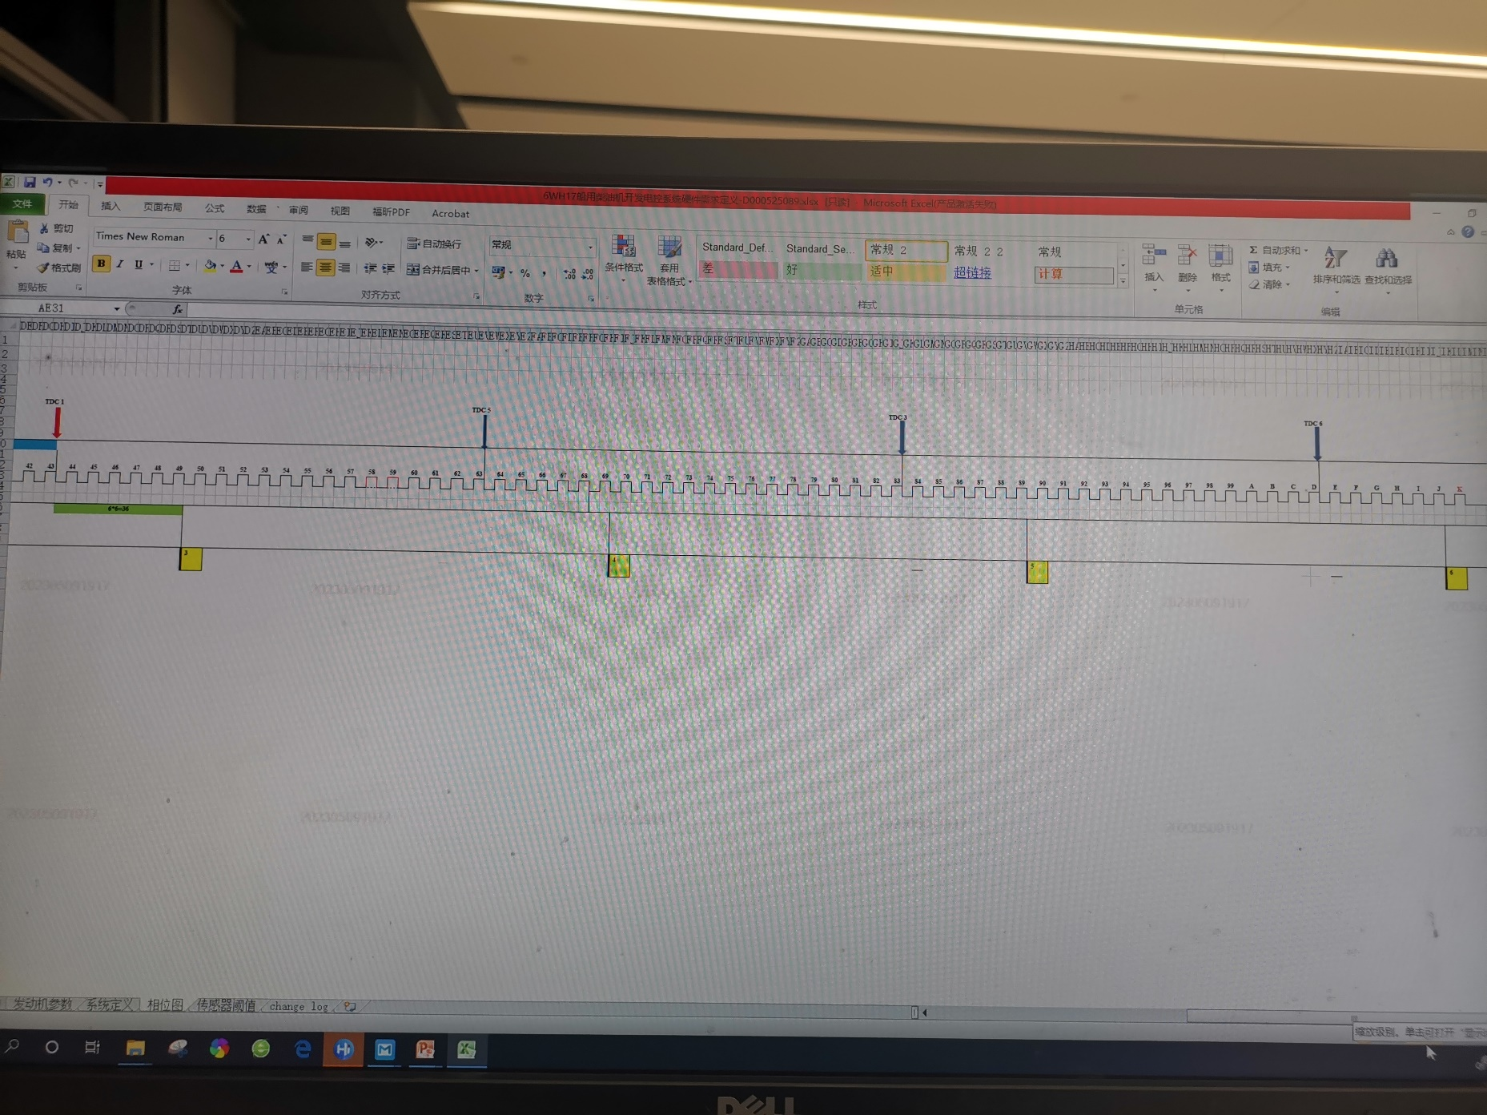
-264 | 4.5
-261 | -4.5
-258 | 4.5
-255 | -4.5
-252 | 4.5
-249 | -4.5
-246 | 4.5
-243 | -4.5
-240 | 4.5
-237 | -4.5
-234 | 4.5
-231 | -4.5
-228 | 4.5
-225 | -4.5
-222 | 4.5
-219 | -4.5 | 3缸压缩上止点
-216 | 4.5
-213 | -4.5
-210 | 4.5
-207 | -4.5
-204 | 4.5
-201 | -4.5
-198 | 4.5
-195 | -4.5
-192 | 4.5
-189 | -4.5
-186 | 4.5
-183 | -4.5
-180 | 4.5
-177 | -4.5
-174 | 4.5
-171 | -4.5
-168 | 4.5
-165 | -4.5
-162 | 4.5
-159 | -4.5
-156 | 4.5
-153 | -4.5
-150 | 4.5
-147 | -4.5
-144 | 4.5
-141 | -4.5
-138 | 4.5
-135 | -4.5
-132 | 4.5
-129 | -4.5
-126 | 4.5
-123 | -4.5
-120 | 4.5
-117 | -4.5
-114 | 4.5
-111 | -4.5
-108 | 4.5
-105 | -4.5
-102 | 4.5
-99 | -4.5 | 6缸压缩上止点
-96 | 4.5
-93 | -4.5
-90 | 4.5
-87 | -4.5
-84 | 4.5
-81 | -4.5
-78 | 4.5
-75 | -4.5
-72 | 4.5
-69 | -4.5
-66 | 4.5
-63 | -4.5
-60 | 4.5
-57 | -4.5
-54 | 4.5
-51 | -4.5
-48 | 4.5
-45 | -4.5
-42 | 4.5
-39 | -4.5
-36 | 4.5
-33 | -4.5
-30 | 4.5
-27 | -4.5
-24 | 4.5
-21 | -4.5
-18 | 4.5
-15 | -4.5
0 | 4.5
3 | -4.5
6 | 4.5
9 | -4.5
12 | 4.5
15 | -4.5
18 | 4.5
21 | -4.5 | 2缸压缩上止点
24 | 4.5
27 | -4.5
30 | 4.5
33 | -4.5
36 | 4.5
39 | -4.5
42 | 4.5
45 | -4.5
48 | 4.5
51 | -4.5
54 | 4.5
57 | -4.5
60 | 4.5
63 | -4.5
66 | 4.5
69 | -4.5
72 | 4.5
75 | -4.5
78 | 4.5
81 | -4.5
84 | 4.5
87 | -4.5
90 | 4.5
93 | -4.5
96 | 4.5
99 | -4.5
102 | 4.5
105 | -4.5
108 | 4.5
111 | -4.5
114 | 4.5
117 | -4.5
120 | 4.5
123 | -4.5
126 | 4.5
129 | -4.5
132 | 4.5
135 | -4.5
138 | 4.5
141 | -4.5 | 4缸压缩上止点
144 | 4.5
147 | -4.5
150 | 4.5
153 | -4.5
156 | 4.5
159 | -4.5
162 | 4.5
165 | -4.5
168 | 4.5
171 | -4.5
174 | 4.5
177 | -4.5
180 | 4.5
183 | -4.5
186 | 4.5
189 | -4.5
192 | 4.5
195 | -4.5
198 | 4.5
201 | -4.5
204 | 4.5
207 | -4.5
210 | 4.5
213 | -4.5
216 | 4.5
219 | -4.5
222 | 4.5
225 | -4.5
228 | 4.5
231 | -4.5
234 | 4.5
237 | -4.5
240 | 4.5
243 | -4.5
246 | 4.5
249 | -4.5
252 | 4.5
255 | -4.5
258 | 4.5
261 | -4.5 | 1缸上止点
264 | 4.5
267 | -4.5
270 | 4.5
273 | -4.5
276 | 4.5
279 | -4.5
282 | 4.5
285 | -4.5
288 | 4.5
291 | -4.5
294 | 4.5
297 | -4.5
300 | 4.5
303 | -4.5
306 | 4.5
309 | -4.5
312 | 4.5
315 | -4.5
318 | 4.5
321 | -4.5
324 | 4.5
327 | -4.5
330 | 4.5
333 | -4.5
336 | 4.5
339 | -4.5
342 | 4.5
345 | -4.5
360 | -4.5

